Sheet1
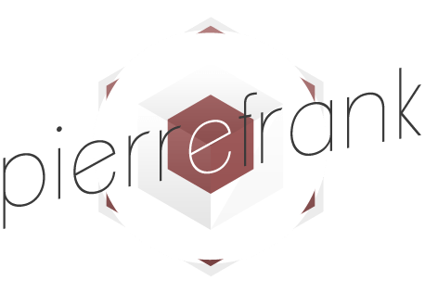
 |  |  |  |  | Devis N°: FA00241

 |  |  |  |  | Date d'émission : 21/06/2019
 |  |  |  |  | PAGE : 1/1

 |  |  |  | A l'attention de:
6 allée Jules Bouchaud - 44120 VERTOU |  |  |  | For Human / Consulting
N°SIRET: 525 142 246 00020 |  |  |  | Paris

Pierre Frank Séguineau |  |  |  | Richard Lavergne
pierrefrank.seguineau@gmail.com |  |  |  | richard.lavergne@forhuman-consulting.com
Tél: 06 87 10 53 62 |  |  |  | Tél: 06 23 93 75 73

Création graphique : affiche, manifeste & e-mailing

REF | DESCRIPTION |  |  |  | QTE | TARIF JOURNALIER | REMISE | MONTANT
 | Forfait création graphique
 |  | Graphisme - Forfait |  |  | 1.0 | 600.00 € |  | 600.00 €
 |  |  | * Trame affiche "Démarche bien-être" (projet initial: Hermès)
 |  |  | * Mise en page de la version PDF/papier du Manifeste ForHuman
 |  |  | * Mise en forme e-mailing "Meetings Septembre 2019" (contenu du projet et plateforme d'envoie à définir)

 |  |  |  |  | TOTAL HT |  |  | 600.00 €

Facture payable à 30 jours à compter de la date de réception.
Eléments fournis par le client : textes, photos, videos.
T.V.A. non applicable ou exonérée, article 293 B du CGI.

